Sheet1
2022 | 58安居客房产研究院（2022年。本次调研中，毕业生的男、女性分布较为平均，年龄以95后为主，聚焦一线、新一线城市，学历覆盖专科及以上。）https://new.qq.com/rain/a/20220621A03UD600
 | 毕业生租住的房源类型
 | 品牌公寓 | 18%
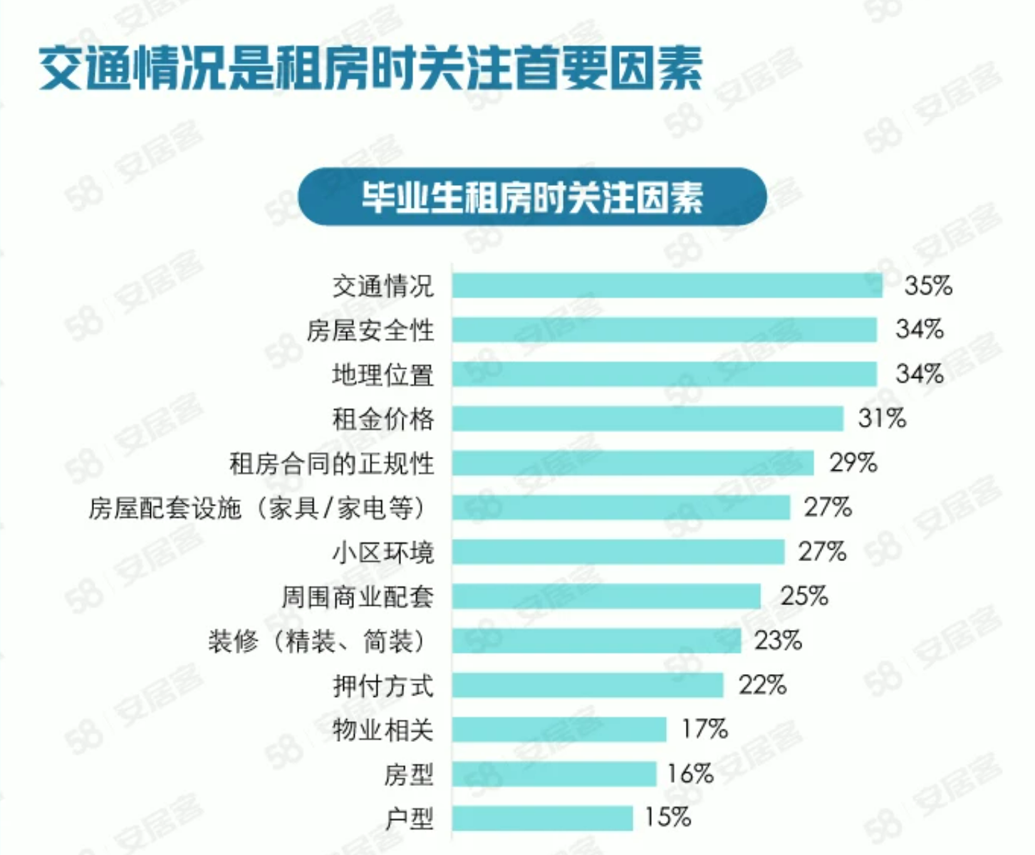
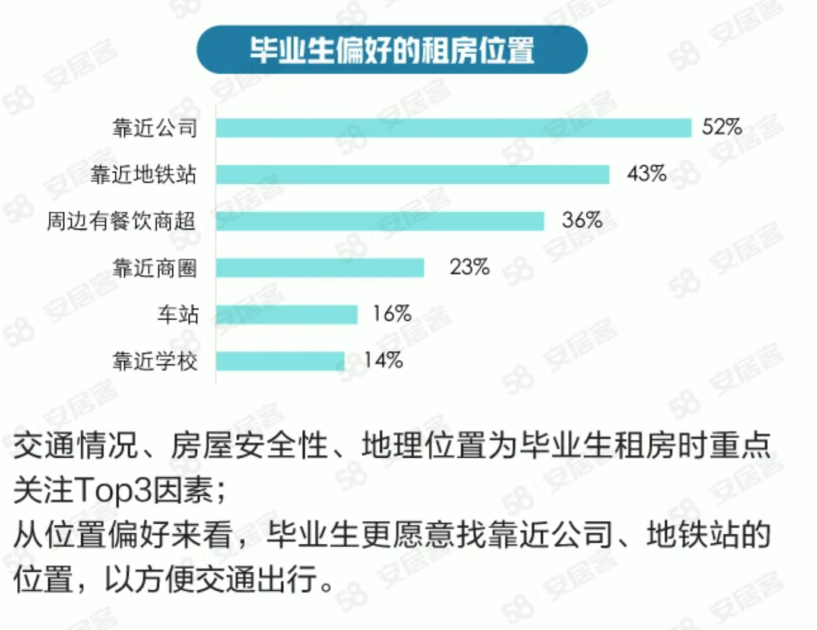
 | 普通小区住宅 | 63%
 | 商住两用 | 13%
 | 无所谓 | 7%

 | 毕业生倾向的装修方式
 | 毛坯房 | 1%
 | 简装修（家具家电自理） | 17%
 | 简装修（家具家电齐全） | 52%
 | 精装修（家具家电齐全） | 30%

 | 毕业生选择的租住方式
 | 整租 | 41%
 | 合租（与人合租一套房） | 42%
 | 合租（与人合租一间房） | 17%

 | 毕业生是否有买房计划
 | 是 | 32%
 | 否 | 68%

 | 毕业生计划购置户型
 | 一室 | 7%
 | 两室 | 51%
 | 三室 | 41%
 | 四室及以上 | 1%

